20221117
관통 프로젝트(EnjoyTrip) 개발 일지

 | 아이디 | skydreamer21
 | 개발자 참여 | 김주현, 박성준
 | 작성일 | 2023.05.16
 | 참고싸이트
 | 사진 | 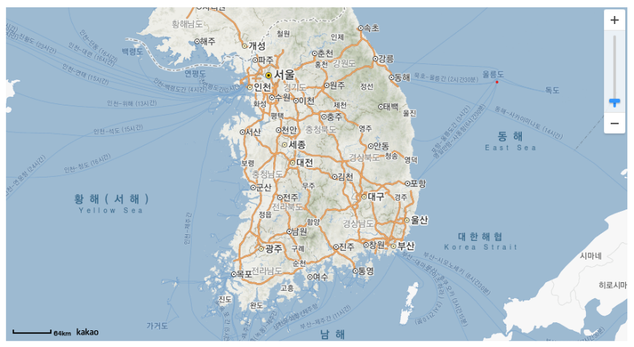 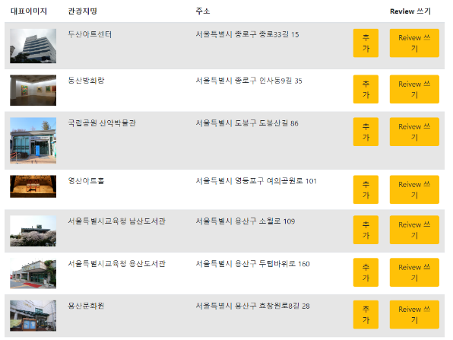 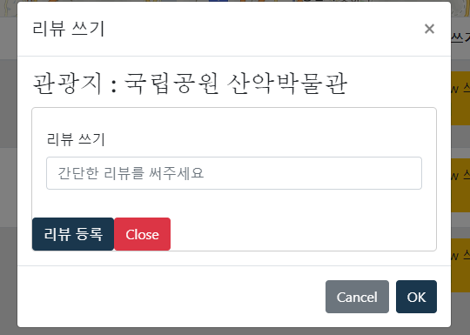
 | 내용 | `- 관광지 검색 View 컴포넌트로 분리 - KakaoMap - 검색결과 리스트 - Review 쓰기 Modal - 마주쳤던 문제점들 - geolocation의 위치 요청을 client가 거절했을 때 exception handling이 안되서 map이 로딩되지 않는 문제 ---> 접속 위치 대신 한국 전체 지도가 한눈에 보이게끔 수정 (만약 차단했을 때는 브라우저에서 error를 발생시키기 때문에 그 error catch해서 처리하면 차단했을 경우 또한 다룰 수 있음, 하지만 한국지도전체가 보이는게 서비스에 조금더 맞다고 생각하여 수정) - <b-modal> 과 같은 bootstrap vue 태그가 인식되지 않는 문제가 있었는데, main.js에 BootStrap Vue를 import하여 해결 (생각보다 오래 찾음)

